关系图
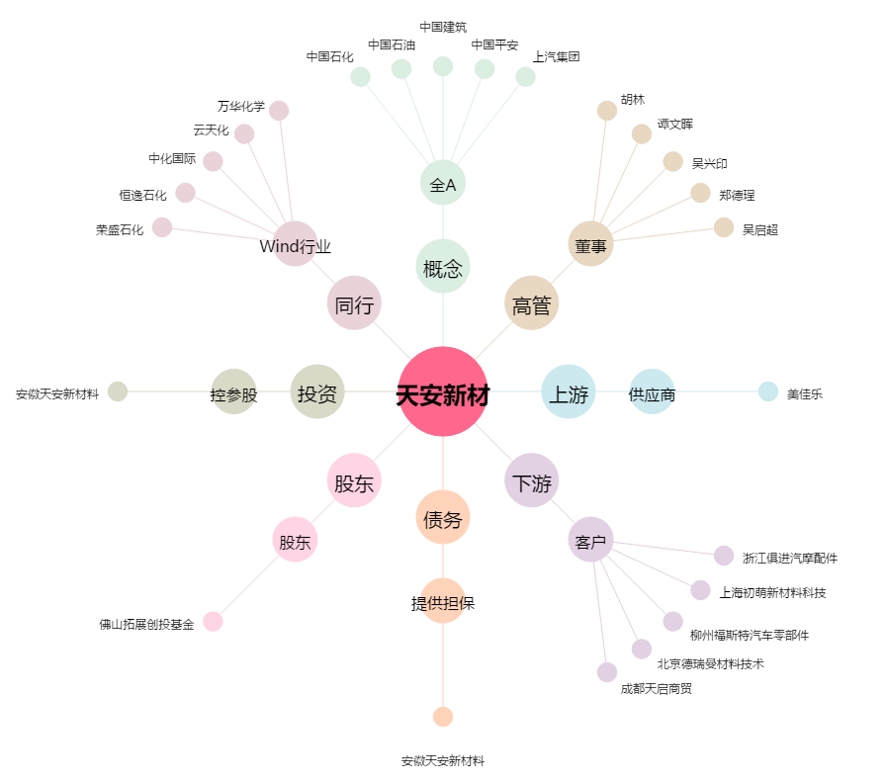
天安新材[603725.SH] - 关系概览图

